List1
ID | Jméno | Přijat do PP | Ukončení PP | Ukončení PP |  |  | ID | Jméno | Přijat do PP | Ukončení PP
002456 | Jan Novák | 2014-09-26 | 2020-03-26 | = |  |  | 004578 | Petr Řihák | 2006-09-27
004578 | Petr Řihák | 2006-09-27 |  |  |  |  | 037163 | PhDr. Ludmila Tichá | 2001-09-29
042275 | Anežka Belantová | 2015-09-28 | 2018-09-03 |  |  |  | 041912 | Karel Veselý | 2014-09-30
037163 | PhDr. Ludmila Tichá | 2001-09-29 |  |  |  |  | 041439 | Ilona Poláčková | 2013-06-14
041912 | Karel Veselý | 2014-09-30 |  | Filtr pro prázdné buňky: |  |  | 043012 | Mgr. Daniela Cizlová | 2017-10-04
041913 | Mgr. Zdenka Civínová | 2014-10-01 | 2018-04-25 | ="=" | nebo | = | 041918 | Lenka Ečerová | 2014-10-06
041914 | Jana Taublerová | 2014-10-02 | 2017-07-01 |  |  |  | 040456 | Věra Stočesová | 2010-10-05
041439 | Ilona Poláčková | 2013-06-14 |  | Filtr pro neprázdné buňky |  |  | 040845 | Helena Linková | 2011-10-29
043012 | Mgr. Daniela Cizlová | 2017-10-04 |  | ="<>" | nebo | <> | 041923 | Irena Nováková | 2014-10-11
041917 | Tomáš Zelený | 2014-10-05 | 2018-04-29 |  |  |  | 039733 | Ing. Jiří Stibor | 2008-10-12
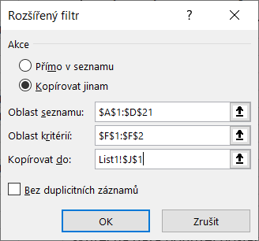
041918 | Lenka Ečerová | 2014-10-06 |  |  |  |  | 041926 | Ing. Marie Kutinová | 2014-10-14
040456 | Věra Stočesová | 2010-10-05 |  |  |  |  | 041927 | Zdenka Bartošová | 2014-10-15
040845 | Helena Linková | 2011-10-29
041921 | Roman Nezval | 2014-10-09 | 2018-04-21
037284 | Hana Stárková | 2002-01-28 | 2002-04-02
041923 | Irena Nováková | 2014-10-11
039733 | Ing. Jiří Stibor | 2008-10-12
041925 | Stanislav Ledinský | 2014-10-13 | 2020-03-11
041926 | Ing. Marie Kutinová | 2014-10-14
041927 | Zdenka Bartošová | 2014-10-15

Dobrý den,
skutečná data bohužel poslat nemůžu, proto jsem vytvořila jen rychlou tabulku na ukázku. Jedná se mi o to, že bychom potřebovali vyfiltrovat údaje ve čtvrtém sloupečku (ukončení PP) a to tak, aby nám zůstaly pouze neukončené pracovní poměry - tedy prázdné buňky ve sloupci Ukončení PP.

